就労証明
 | 就労証明書

岡山市長 |  |  |  |  | 宛

 |  |  |  |  |  |  |  |  |  |  |  | 証明日 |  |  | 西暦 |  | 2025 |  | 年 |  |  | 月 |  |  | 日
 |  |  |  |  |  |  |  |  |  |  |  | 事業所名
 |  |  |  |  |  |  |  |  |  |  |  | 代表者名
記入例及び記載要領は、こちらの
二次元コードからご確認ください。
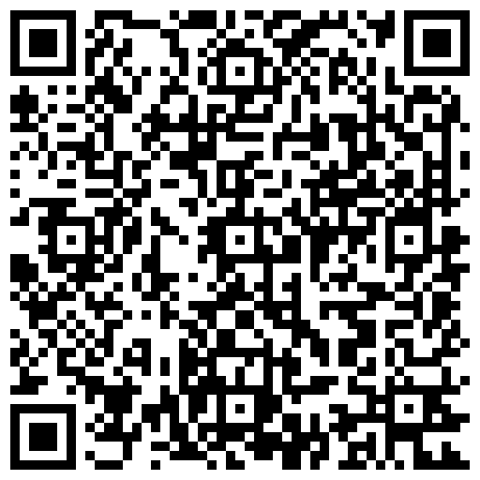
 |  |  |  |  |  |  |  |  |  |  |  | 所在地
 |  |  |  |  |  |  |  |  |  |  |  | 電話番号 |  |  |  |  |  | ― |  |  |  | ―
 |  |  |  |  |  |  |  |  |  |  |  | 担当者名
 |  |  |  |  |  |  |  |  |  |  |  | 記載者連絡先 |  |  |  |  |  | ― |  |  |  | ―

下記の内容について、事実であることを証明いたします。
※本証明書の内容について、就労先事業者等に無断で作成し又は改変を行ったときには、刑法上の罪に問われる場合があります。
No. | 項目 | 記載欄
1 | 業種
2 | フリガナ
 | 本人氏名 |  |  |  |  |  |  |  |  |  |  |  |  |  |  | 生年 月日 |  |  |  |  | 年 |  | 月 |  | 日
3 | 雇用（予定）期間等 |  |  |  | 期間 （無期の場合は雇用開始日のみ） |  |  |  |  |  |  |  | 年 |  | 月 |  | 日 | ～ |  |  | 年 |  | 月 |  | 日
4 | 本人就労先事業所 | 名称
 |  | 住所
5 | 雇用の形態
6 | 就労時間 （固定就労の場合） | 月 | 火 | 水 | 木 | 金 | 土 | 日 | 祝日 |  | 合計 時間 |  | 月間 |  |  | 時間 |  |  |  | 分 | （うち 休憩時間） |  |  |  | 分

 |  | 一月当たりの就労日数 |  |  |  |  |  | 月間 |  |  |  | 日 | 一週当たりの就労日数 |  |  |  |  |  | 週間 |  |  |  | 日
 |  | 平日 |  |  |  | 時 |  |  | 分 | ～ |  |  | 時 |  |  | 分 | （うち休憩時間） |  |  |  |  | 分
 |  | 土曜 |  |  |  | 時 |  |  | 分 | ～ |  |  | 時 |  |  | 分 | （うち休憩時間） |  |  |  |  | 分
 |  | 日祝 |  |  |  | 時 |  |  | 分 | ～ |  |  | 時 |  |  | 分 | （うち休憩時間） |  |  |  |  | 分
 | 就労時間 （変則就労の場合） | 合計時間 |  |  |  | 月間 |  |  | 週間 |  |  |  | 時間 |  |  |  | 分 | （うち休憩時間） |  |  |  |  | 分
 |  | 就労日数 |  |  |  | 月間 |  |  | 週間 |  |  |  | 日
 |  | 主な就労時間等 ・シフト時間等 |  |  |  |  | 時 |  |  | 分 | ～ |  |  | 時 |  |  | 分 | （うち休憩時間） |  |  |  |  | 分
7 | 就労実績 ※日数に有給休暇を含み、 時間数に休憩・残業時間を含む | 年月 |  | 年 月 |  |  |  |  |  | 年月 |  | 年 月 |  |  |  |  |  | 年月 |  | 年 月
 |  | 日／月 |  |  |  | 時間／月 |  |  |  | 日／月 |  |  |  | 時間／月 |  |  |  | 日／月 |  |  |  | 時間／月
8 | 産前・産後休業の取得 ※取得予定を含む |  | 取得予定 |  |  |  |  | 取得中
 |  | 期間 |  | 令和 |  |  |  | 年 |  | 月 |  | 日 | ～ | 令和 |  |  |  | 年 |  | 月 |  | 日
9 | 育児休業の取得 ※取得予定を含む |  | 取得予定 |  |  |  |  | 取得中
 |  | 期間 |  | 令和 |  |  |  | 年 |  | 月 |  | 日 | ～ | 令和 |  |  |  | 年 |  | 月 |  | 日
10 | 産休・育休以外の休業の取得 |  | 取得予定 |  |  |  |  | 取得中 |  |  |  |  | 理由
 |  | 期間 |  | 令和 |  |  |  | 年 |  | 月 |  | 日 | ～ | 令和 |  |  |  | 年 |  | 月 |  | 日
11 | 復職（予定）年月日 |  | 復職予定 |  |  |  |  | 復職済み |  |  |  |  |  | 令和 |  |  |  | 年 |  | 月 |  | 日
12 | 育児のための短時間 勤務制度利用有無 ※取得予定を含む |  | 取得予定 |  |  |  |  | 取得中 |  | 期間 |  | 令和 |  | 年 |  | 月 |  | 日 | ～ |  | 年 |  | 月 |  | 日
 |  | 主な就労時間等 ・シフト時間等 |  |  |  |  | 時 |  |  | 分 | ～ |  |  | 時 |  |  | 分 | （うち休憩時間） |  |  |  |  |  | 分
13 | 保育士等としての 勤務実態の有無 | □ 有 □ 有（予定） □無
14 | （雇用契約の）満了後の 更新の有無 | □ 有 □ 有（予定） □無 □未定
15 | 入所内定時育休短縮可否 | □ 可 □ 可（予定） □否
16 | 育休延長可否 | □ 可 □ 可（予定） □否
17 | 単身赴任期間（予定含む） | 年 月 日 ～ 年 月 日
18 | 備考欄
19 | 保護者記載欄 | 児 童 名 |  |  |  |  |  |  |  | 生 年 月 日 |  |  |  |  |  |  |  | 施設名（または児童クラブ名）
 |  |  |  |  |  |  |  |  |  | （平・令 年 月 日生）
 |  | 児 童 名 |  |  |  |  |  |  |  | 生 年 月 日 |  |  |  |  |  |  |  | 施設名（または児童クラブ名）
 |  |  |  |  |  |  |  |  |  | （平・令 年 月 日生）
 |  | 児 童 名 |  |  |  |  |  |  |  | 生 年 月 日 |  |  |  |  |  |  |  | 施設名（または児童クラブ名）
 |  |  |  |  |  |  |  |  |  | （平・令 年 月 日生）
※自営業又は農業の方は、帳簿、領収書、納品書、請求書、作付面積のわかる資料（農業）など自営業が確認できる書類の写しをＡ４コピーで２点以上（概ね６か月以内）添付してください。

